Planilha1
Selecione a linha da célula e com botão direito do mouse conseguimos adicionar uma nova linha
selecione os dados e aparte delete para excluir
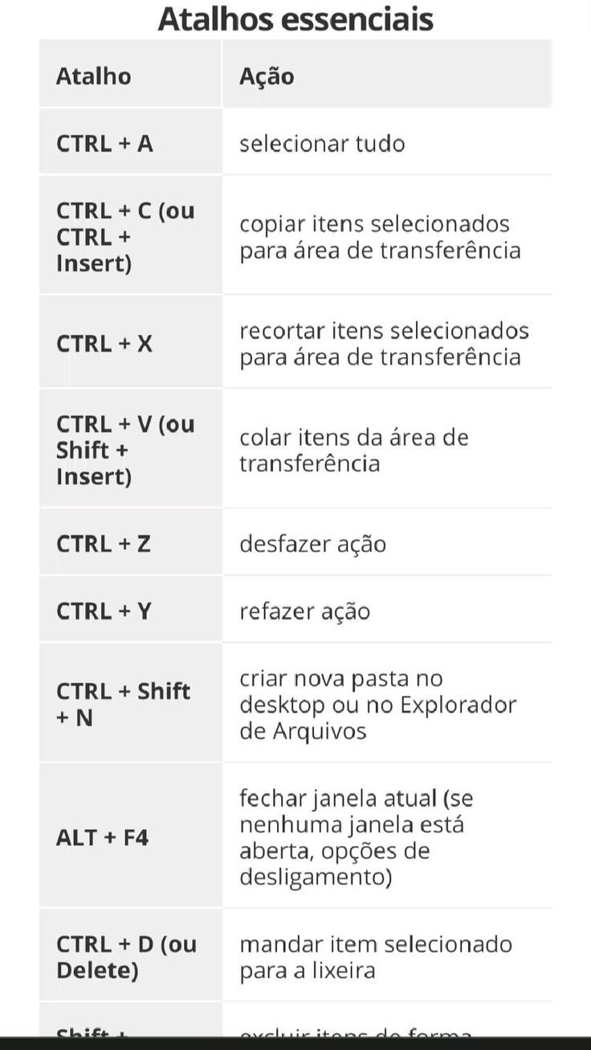
12212.00
R$ 33,454.00 | ctrl + z: refazer dados anterior
1909-05-26 00:00:00 | ctrl + Y: retornar dados feito
44322300%
R$ 3,332.00

